002(1)
a
 |  |  |  |  |  |  |  |  |  |  |  |  |  |  |  |  | FALSE |  |  | FALSE |  | TRUE |  |  | FALSE | FALSE |  |  | FALSE |  |  | FALSE |  |  | FALSE
 |  |  | Work Instruction／作業指示票 |  |  |  |  |  |  |  |  |  |  |  |  |  | PS Process PS工程 |  |  | Important 重要工程 |  | specifications 仕様あり |  |  | approval 認定工程 | count. static electricity 静電対策あり |  |  | Q'ty control 員数管理対象 |  |  | With Attachment 別紙あり |  |  | Common work of PRO&QA

a
 |  |  | Work Name |  |  |  |  | (Place)(DOCUMENT SPONGE MINI17)(Jig)( )( ) |  |  |  |  |  |  |  |  |  |  |  |  |  |  | Model/機種名 |  |  |  |  |  |  |  | No./管理No.

 |  |  | 作業名 |  |  |  |  | (置く)(DOCUMENT SPONGE MINI17)(治具)( )( ) |  |  |  |  |  |  |  |  |  |  |  |  |  |  | 8CH7** |  |  |  |  |  |  |  | DCB |  |  | 002(1)

 |  |  | Step / 作業手順 |  |  |  |  |  |  |  |  | Safety 安全 | Quality 品質 |  | Spec. 仕様 |  |  | Illustration 詳細図

 |  |  |  |  |  |  | Key Point / 急所
画像は前ページ参照 | Pictures, refer to previous page.
次項へ続く | Follow to next page.
a
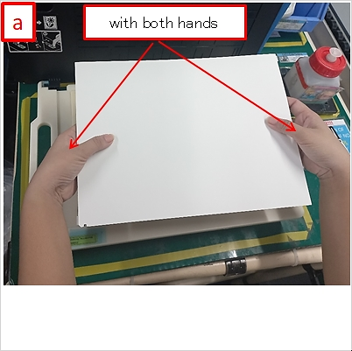
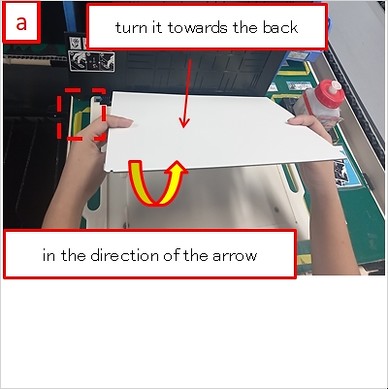
 |  |  | 1 |  | Turn the Document Sponge

 |  |  |  |  | ドキュメントスポンジを回す

 |  |  |  |  | 1 |  | with both hands

 |  |  |  |  |  |  | 両手で

a
 |  |  |  |  | 2 |  | turn it towards the back

 |  |  |  |  |  |  | 向こう側に回しながら

a
 |  |  |  |  | 3 |  | in the direction of the arrow |  |  |  |  |  | ◆

 |  |  |  |  |  |  | 矢印の方向に

a
a
 |  |  |  |  | 4 |  | with the recessed portion at top right

 |  |  |  |  |  |  | 凹部を右上にして

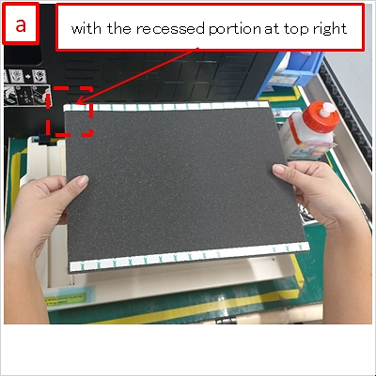
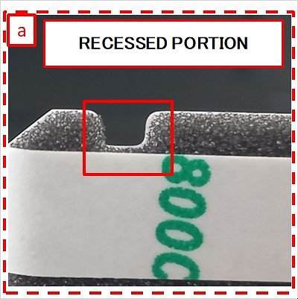
 |  |  | 1

 |  |  |  |  | Follow to next page.

 |  |  |  |  | 次項へ続く

 |  |  | Type |  | Code コード |  |  | Name 名前 |  |  |  |  |  | Q'ty 数量 |  |  | Spec. 仕様 |  | Related 関連 | PS | Control item 管理項目

a
a
 |  |  | PART |  | D00BZ9001 |  |  | DOCUMENT SPONGE MINI17 |  |  |  |  |  | 1 |  |  |  |  | ALL |  | Damaged or worn out jig |  |  |  |  |  |  | No such condition is allowed |  |  |  |  |  |  |  | ALL

 |  |  | TOOL |  | ZY00002146 |  |  | MINI19HTSL_DOCUMENT SPONGE Positioning Jig |  |  |  |  |  | 1 |  |  |  |  |  |  | 治具の破損、磨耗 |  |  |  |  |  |  | 無い事

a
a
 |  |  |  |  |  |  |  |  |  |  |  |  |  |  |  |  |  |  | ALL |  | Loosely put or unstable DOCUMENT SPONGE |  |  |  |  |  |  | No such condition is allowed |  |  |  |  |  |  |  | ALL

 |  |  |  |  |  |  |  |  |  |  |  |  |  |  |  |  |  |  |  |  | MINI17

 |  |  |  |  |  |  |  |  |  |  |  |  |  |  |  |  |  |  |  |  | DOCUMENT SPONGE MINI17の浮き、ガタツキ |  |  |  |  |  |  | 無い事

a
a
 |  |  |  |  |  |  |  |  |  |  |  |  |  |  |  |  |  |  | ALL |  | Foreign material, dirt on Jig surface |  |  |  |  |  |  | No such condition is allowed |  |  |  |  |  |  |  | ALL

 |  |  |  |  |  |  |  |  |  |  |  |  |  |  |  |  |  |  |  |  | 治具表面の異物、汚れ |  |  |  |  |  |  | 無い事

a
a
 |  |  |  |  |  |  |  |  |  |  |  |  |  |  |  |  |  |  | 1 |  | Position of double-sided tape |  |  |  |  |  |  | On the upper side |  |  |  |  |  |  |  | 1,2

 |  |  |  |  |  |  |  |  |  |  |  |  |  |  |  |  |  |  |  |  | 両面テープの位置 |  |  |  |  |  |  | 上側

a
 |  |  |  |  |  |  |  |  |  |  |  |  |  |  |  |  |  |  | 1 |  | How to hold DOCUMENT SPONGE MINI17 |  |  |  |  |  |  | Hold on the side |  |  |  |  |  |  |  | 1

 |  |  |  |  |  |  |  |  |  |  |  |  |  |  |  |  |  |  |  |  | DOCUMENT SPONGE MINI17の持ち方 |  |  |  |  |  |  | 側面を持つ事

a
a
 |  |  |  |  |  |  |  |  |  |  |  |  |  |  |  |  |  |  | 1 |  | Position of the recessed portion of DOCUMENT |  |  |  |  |  |  | On the upper left side |  |  |  |  |  |  |  | 1,2

 |  |  |  |  |  |  |  |  |  |  |  |  |  |  |  |  |  |  |  |  | SPONGE MINI17

 |  |  |  |  |  |  |  |  |  |  |  |  |  |  |  |  |  |  |  |  | DOCUMENT SPONGE MINI17の凹部の位置 |  |  |  |  |  |  | 左上側

 |  |  | ※ When you notice anything different from usual, call your leader or manager./ いつもと違うと感じたら監督者に連絡する事。

 |  |  | Revsion 改訂履歴 | Ver. |  | Date 年月日 |  |  | Classification 種別 |  | Reason 理由 |  |  |  |  | Issued by 作成

 |  | Z |  | z |  | 2019-10-25 |  |  | New | 新規 |  |  |  |  |  | L.Panganiban

 |  | C |  | a |  | 2023-03-27 |  |  | Revised | 改訂 | add chenged keypoints photo and others |  |  |  |  | O.Malabanan

 |  |  |  |  |  |  |  |  |  |  |  |  |  |  |  |  |  |  | Approved 決定 |  |  |  |  | Checked 点検 |  |  | Issued 制 定 |  |  | Date 年 月 日

 |  |  |  |  |  |  |  |  |  |  |  |  |  |  |  |  |  |  |  |  |  |  |  |  |  |  | Deleted 廃 止 |  |  | Date 年 月 日

 |  | Z |  | z |  | 2019-10-25 |  |  | New | 新規 |  |  |  |  |  | L.Panganiban |  |  |  |  |  |  |  |  |  |  |  |  |  |  |  |  | Format Ver.Z

002(2)
a
 |  |  |  |  |  |  |  |  |  |  |  |  |  |  |  |  | FALSE |  |  | FALSE |  | TRUE |  |  | FALSE | FALSE |  |  | FALSE |  |  | FALSE |  |  | FALSE
 |  |  | Work Instruction／作業指示票 |  |  |  |  |  |  |  |  |  |  |  |  |  | PS Process PS工程 |  |  | Important 重要工程 |  | specifications 仕様あり |  |  | approval 認定工程 | count. static electricity 静電対策あり |  |  | Q'ty control 員数管理対象 |  |  | With Attachment 別紙あり |  |  | Common work of PRO&QA

a
 |  |  | Work Name |  |  |  |  | (Place)(DOCUMENT SPONGE MINI17)(Jig)( )( ) |  |  |  |  |  |  |  |  |  |  |  |  |  |  | Model/機種名 |  |  |  |  |  |  |  | No./管理No.

 |  |  | 作業名 |  |  |  |  | (置く)(DOCUMENT SPONGE MINI17)(治具)( )( ) |  |  |  |  |  |  |  |  |  |  |  |  |  |  | 8CH7** |  |  |  |  |  |  |  | DCB |  |  | 002(2)

 |  |  | Step / 作業手順 |  |  |  |  |  |  |  |  | Safety 安全 | Quality 品質 |  | Spec. 仕様 |  |  | Illustration 詳細図

 |  |  |  |  |  |  | Key Point / 急所
画像は前ページ参照 | Pictures, refer to previous page.
次項へ続く | Follow to next page.
a
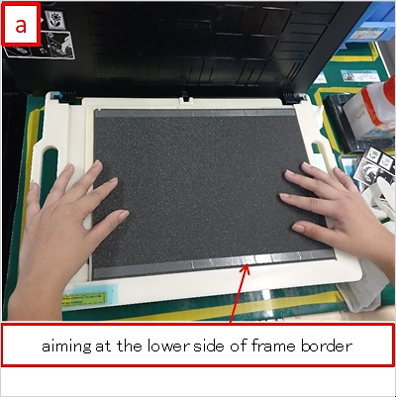
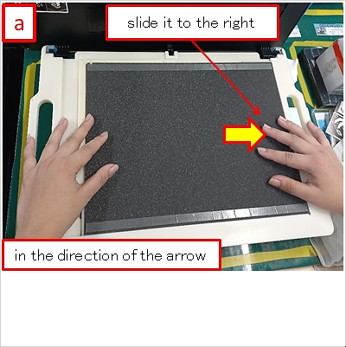
 |  |  | 2 |  | Place the Document Sponge

 |  |  |  |  | ドキュメントスポンジを置く

a
 |  |  |  |  | 1 |  | aiming at the lower side of frame border

 |  |  |  |  |  |  | 枠線の下側を狙って

a
 |  |  |  |  | 2 |  | slide it to the right

 |  |  |  |  |  |  | 右側に移動させて

a
 |  |  |  |  | 3 |  | in the direction of the arrow

 |  |  |  |  |  |  | 矢印の方向に

a
a
 |  |  |  |  | 4 |  | until the recessed portion fits into the

 |  |  |  |  |  |  | boss of Jig

 |  |  |  |  |  |  | 凹部が治具のボスに入るまで

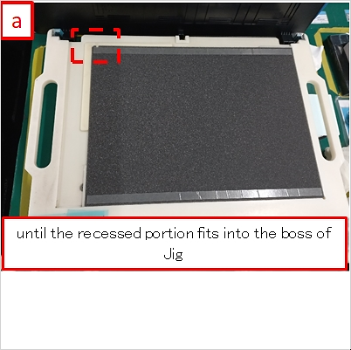
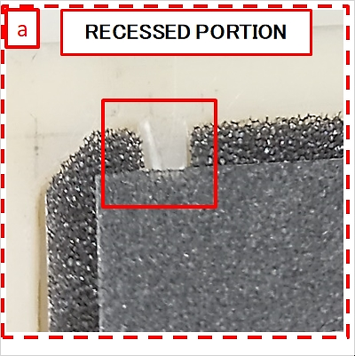
 |  |  | 2

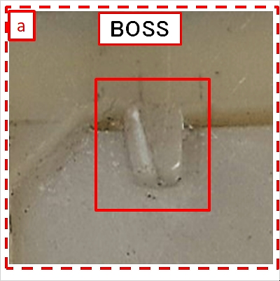
 |  |  | 2

 |  |  | Type |  | Code コード |  |  | Name 名前 |  |  |  |  |  | Q'ty 数量 |  |  | Spec. 仕様 |  | Related 関連 | PS | Control item 管理項目

a
a
 |  |  | PART |  | D00BZ9001 |  |  | DOCUMENT SPONGE MINI17 |  |  |  |  |  | 1 |  |  |  |  | ALL |  | Damaged or worn out jig |  |  |  |  |  |  | No such condition is allowed |  |  |  |  |  |  |  | ALL

 |  |  | TOOL |  | ZY00002146 |  |  | MINI19HTSL_DOCUMENT SPONGE Positioning Jig |  |  |  |  |  | 1 |  |  |  |  |  |  | 治具の破損、磨耗 |  |  |  |  |  |  | 無い事

a
a
 |  |  |  |  |  |  |  |  |  |  |  |  |  |  |  |  |  |  | ALL |  | Loosely put or unstable DOCUMENT SPONGE |  |  |  |  |  |  | No such condition is allowed |  |  |  |  |  |  |  | ALL

 |  |  |  |  |  |  |  |  |  |  |  |  |  |  |  |  |  |  |  |  | MINI17

 |  |  |  |  |  |  |  |  |  |  |  |  |  |  |  |  |  |  |  |  | DOCUMENT SPONGE MINI17の浮き、ガタツキ |  |  |  |  |  |  | 無い事

a
a
 |  |  |  |  |  |  |  |  |  |  |  |  |  |  |  |  |  |  | ALL |  | Foreign material, dirt on Jig surface |  |  |  |  |  |  | No such condition is allowed |  |  |  |  |  |  |  | ALL

 |  |  |  |  |  |  |  |  |  |  |  |  |  |  |  |  |  |  |  |  | 治具表面の異物、汚れ |  |  |  |  |  |  | 無い事

a
a
 |  |  |  |  |  |  |  |  |  |  |  |  |  |  |  |  |  |  | 2 |  | Position of double-sided tape |  |  |  |  |  |  | On the upper side |  |  |  |  |  |  |  | 1,2

 |  |  |  |  |  |  |  |  |  |  |  |  |  |  |  |  |  |  |  |  | 両面テープの位置 |  |  |  |  |  |  | 上側

a
a
 |  |  |  |  |  |  |  |  |  |  |  |  |  |  |  |  |  |  | 2 |  | Position of the recessed portion of DOCUMENT |  |  |  |  |  |  | On the upper left side |  |  |  |  |  |  |  | 1,2

 |  |  |  |  |  |  |  |  |  |  |  |  |  |  |  |  |  |  |  |  | SPONGE MINI17

 |  |  |  |  |  |  |  |  |  |  |  |  |  |  |  |  |  |  |  |  | DOCUMENT SPONGE MINI17の凹部の位置 |  |  |  |  |  |  | 左上側

a
a
 |  |  |  |  |  |  |  |  |  |  |  |  |  |  |  |  |  |  | 2 |  | Gap between the front side of DOCUMENT |  |  |  |  |  |  | No such condition is allowed |  |  |  |  |  |  |  | 2,3

 |  |  |  |  |  |  |  |  |  |  |  |  |  |  |  |  |  |  |  |  | SPONGE MINI17 and Jig

 |  |  |  |  |  |  |  |  |  |  |  |  |  |  |  |  |  |  |  |  | DOCUMENT SPONGE MINI17の手前側と治具の隙間 |  |  |  |  |  |  | 無い事

a
a
 |  |  |  |  |  |  |  |  |  |  |  |  |  |  |  |  |  |  | 2 |  | Gap between the right side of DOCUMENT |  |  |  |  |  |  | No such condition is allowed |  |  |  |  |  |  |  | 2,3

 |  |  | ※ When you notice anything different from usual, call your leader or manager./ いつもと違うと感じたら監督者に連絡する事。 |  |  |  |  |  |  |  |  |  |  |  |  |  |  |  |  |  | SPONGE MINI17 and Jig

 |  |  |  |  |  |  |  |  |  |  |  |  |  |  |  |  |  |  |  |  | DOCUMENT SPONGE MINI17の右側と治具の隙間 |  |  |  |  |  |  | 無い事

 |  |  | Revsion 改訂履歴 | Ver. |  | Date 年月日 |  |  | Classification 種別 |  | Reason 理由 |  |  |  |  | Issued by 作成

 |  | Z |  | z |  | 2019-10-25 |  |  | New | 新規 |  |  |  |  |  | L.Panganiban

 |  | C |  | a |  | 2023-03-27 |  |  | Revised | 改訂 | add chenged keypoints photo and others |  |  |  |  | O.Malabanan

 |  |  |  |  |  |  |  |  |  |  |  |  |  |  |  |  |  |  | Approved 決定 |  |  |  |  | Checked 点検 |  |  | Issued 制 定 |  |  | Date 年 月 日

 |  |  |  |  |  |  |  |  |  |  |  |  |  |  |  |  |  |  |  |  |  |  |  |  |  |  | Deleted 廃 止 |  |  | Date 年 月 日

 |  | Z |  | z |  | 2019-10-25 |  |  | New | 新規 |  |  |  |  |  | L.Panganiban |  |  |  |  |  |  |  |  |  |  |  |  |  |  |  |  | Format Ver.Z

002(3)
a
 |  |  |  |  |  |  |  |  |  |  |  |  |  |  |  |  | FALSE |  |  | FALSE |  | TRUE |  |  | FALSE | FALSE |  |  | FALSE |  |  | FALSE |  |  | FALSE
 |  |  | Work Instruction／作業指示票 |  |  |  |  |  |  |  |  |  |  |  |  |  | PS Process PS工程 |  |  | Important 重要工程 |  | specifications 仕様あり |  |  | approval 認定工程 | count. static electricity 静電対策あり |  |  | Q'ty control 員数管理対象 |  |  | With Attachment 別紙あり |  |  | Common work of PRO&QA

a
 |  |  | Work Name |  |  |  |  | (Place)(DOCUMENT SPONGE MINI17)(Jig)( )( ) |  |  |  |  |  |  |  |  |  |  |  |  |  |  | Model/機種名 |  |  |  |  |  |  |  | No./管理No.

 |  |  | 作業名 |  |  |  |  | (置く)(DOCUMENT SPONGE MINI17)(治具)( )( ) |  |  |  |  |  |  |  |  |  |  |  |  |  |  | 8CH7** |  |  |  |  |  |  |  | DCB |  |  | 002(3)

 |  |  | Step / 作業手順 |  |  |  |  |  |  |  |  | Safety 安全 | Quality 品質 |  | Spec. 仕様 |  |  | Illustration 詳細図

 |  |  |  |  |  |  | Key Point / 急所
画像は前ページ参照 | Pictures, refer to previous page.
次項へ続く | Follow to next page.
a
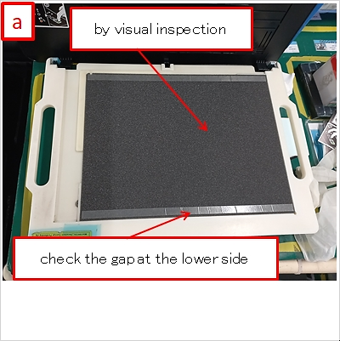
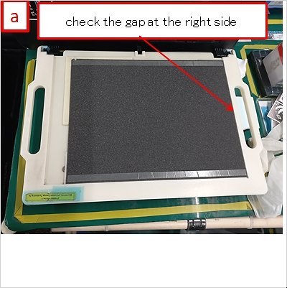
 |  |  | 3 |  | Inspect the position of Document Sponge

 |  |  |  |  | ドキュメントスポンジの位置を検査する

a
 |  |  |  |  | 1 |  | by visual inspection

 |  |  |  |  |  |  | 目視で

a
 |  |  |  |  | 2 |  | check the gap of/at the lower side

 |  |  |  |  |  |  | 下側の隙間を見て

a
a
 |  |  |  |  | 3 |  | check the gap of/at the right side

 |  |  |  |  |  |  | 右側の隙間を見て

 |  |  | Type |  | Code コード |  |  | Name 名前 |  |  |  |  |  | Q'ty 数量 |  |  | Spec. 仕様 |  | Related 関連 | PS | Control item 管理項目

a
a
 |  |  | PART |  | D00BZ9001 |  |  | DOCUMENT SPONGE MINI17 |  |  |  |  |  | 1 |  |  |  |  | ALL |  | Damaged or worn out jig |  |  |  |  |  |  | No such condition is allowed |  |  |  |  |  |  |  | ALL

 |  |  | TOOL |  | ZY00002146 |  |  | MINI19HTSL_DOCUMENT SPONGE Positioning Jig |  |  |  |  |  | 1 |  |  |  |  |  |  | 治具の破損、磨耗 |  |  |  |  |  |  | 無い事

a
a
 |  |  |  |  |  |  |  |  |  |  |  |  |  |  |  |  |  |  | ALL |  | Loosely put or unstable DOCUMENT SPONGE |  |  |  |  |  |  | No such condition is allowed |  |  |  |  |  |  |  | ALL

 |  |  |  |  |  |  |  |  |  |  |  |  |  |  |  |  |  |  |  |  | MINI17

 |  |  |  |  |  |  |  |  |  |  |  |  |  |  |  |  |  |  |  |  | DOCUMENT SPONGE MINI17の浮き、ガタツキ |  |  |  |  |  |  | 無い事

a
a
 |  |  |  |  |  |  |  |  |  |  |  |  |  |  |  |  |  |  | ALL |  | Foreign material, dirt on Jig surface |  |  |  |  |  |  | No such condition is allowed |  |  |  |  |  |  |  | ALL

 |  |  |  |  |  |  |  |  |  |  |  |  |  |  |  |  |  |  |  |  | 治具表面の異物、汚れ |  |  |  |  |  |  | 無い事

a
a
 |  |  |  |  |  |  |  |  |  |  |  |  |  |  |  |  |  |  | 3 |  | Gap between the front side of DOCUMENT |  |  |  |  |  |  | No such condition is allowed |  |  |  |  |  |  |  | 2,3

 |  |  |  |  |  |  |  |  |  |  |  |  |  |  |  |  |  |  |  |  | SPONGE MINI17 and Jig

 |  |  |  |  |  |  |  |  |  |  |  |  |  |  |  |  |  |  |  |  | DOCUMENT SPONGE MINI17の手前側と治具の隙間 |  |  |  |  |  |  | 無い事

a
a
 |  |  |  |  |  |  |  |  |  |  |  |  |  |  |  |  |  |  | 3 |  | Gap between the right side of DOCUMENT |  |  |  |  |  |  | No such condition is allowed |  |  |  |  |  |  |  | 2,3

 |  |  |  |  |  |  |  |  |  |  |  |  |  |  |  |  |  |  |  |  | SPONGE MINI17 and Jig

 |  |  |  |  |  |  |  |  |  |  |  |  |  |  |  |  |  |  |  |  | DOCUMENT SPONGE MINI17の右側と治具の隙間 |  |  |  |  |  |  | 無い事

 |  |  | ※ When you notice anything different from usual, call your leader or manager./ いつもと違うと感じたら監督者に連絡する事。

 |  |  | Revsion 改訂履歴 | Ver. |  | Date 年月日 |  |  | Classification 種別 |  | Reason 理由 |  |  |  |  | Issued by 作成

 |  | Z |  | z |  | 2019-10-25 |  |  | New | 新規 |  |  |  |  |  | L.Panganiban

 |  | C |  | a |  | 2023-03-27 |  |  | Revised | 改訂 | add chenged keypoints photo and others |  |  |  |  | O.Malabanan

 |  |  |  |  |  |  |  |  |  |  |  |  |  |  |  |  |  |  | Approved 決定 |  |  |  |  | Checked 点検 |  |  | Issued 制 定 |  |  | Date 年 月 日

 |  |  |  |  |  |  |  |  |  |  |  |  |  |  |  |  |  |  |  |  |  |  |  |  |  |  | Deleted 廃 止 |  |  | Date 年 月 日

 |  | Z |  | z |  | 2019-10-25 |  |  | New | 新規 |  |  |  |  |  | L.Panganiban |  |  |  |  |  |  |  |  |  |  |  |  |  |  |  |  | Format Ver.Z

